상품제안서
제트핫팩-전면인쇄재작형핫팩 | 상품코드: F14218

 |  |  |  |  |  |  | 02-412-0044 | www.easy1.co.kr
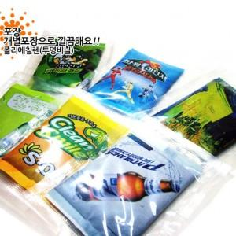

【상세/제작정보】 | KC안전인증 국내산 칼라인쇄 핫팩!

【인쇄/포장옵션】 | 풀칼라 / OPP(비닐)

【공급단가】 | 수량 | 1,000~ | 2,000~ | 3,000~ | 5,000~ | 10,000~
*VAT별도 | 단가 | 1,190원 | 1,140원 | 1,100원 | 1,060원 | 1,020원

【상품 URL】 | https://dev.easy1.co.kr:443/src/goods_detail.php?gdno=14218

